Sheet1
Форматирайте таблицата според указанията.
Стойностите на клетките в областта D3:D9 да бъдат центрирани и форматирани във валутен формат в лв.
Стойностите на клетките, съдържащи дата на закупуване, да са ляво подравнени. Клетката Е7 да се оцвети в зелен цвят.
 |  | Закупени учебни пособия
Стоки | Брой | Единична цена | Общо | Дата
тетрадка 40 листа | 4 | 0.50 | 2.00 | 2016-05-03
Стойносттана клетката C1 (т.е. заглавието) да е центрирано спрямо средата на тази клетка. Форматирайте символите в заглавието с шрифт Arial, размер 14 pt, стил Bold, цвят червен.
тетрадка 60 листа | 6 | 0.60 | 3.60 | 2016-04-30
тетрадка 80 листа | 5 | 0.70 | 3.50 | 2016-04-28
молив черен | 8 | 0.15 | 1.20 | 2016-04-14
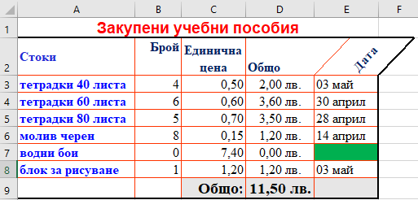
водни бои | 0 | 7.40 | 0.00
Стойностите на клетките в областтите A2:E2 и A3:A8 да се разположат така, както са позиционирани на фигурата.
Текстът да бъде форматиран с шрифт Arial, размер 12 pt, стил Bold, цвят син (Blue).
блок за рисуване | 1 | 1.20 | 1.20 | 2016-05-03
 |  | Общо: | 11.50 лв.

Клетките в областта С9:Е9 форматирайте с фон в светлосив цвят, а символите в тях – с шрифт Times New Roman, размер 14 pt, стил Bold, цвят черен.
Външната рамка на цялата таблица да е удебелена и в черен цвят. Контурът на клетките вътре в таблицата да е в червен цвят.

